Hoja1
 | Enviar por correo ordinario |  |  | Autocasión Inca

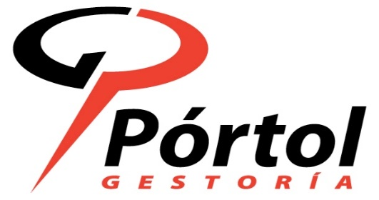

Yo, D. |  |  |  |  |  | ,
con D.N.I. |  |  | he recibido de la Gestoría
Pòrtol Assessors SL, la documentación original (Permiso
circulación, ficha técnica) del vehículo matrícula |  |  |  |  | 8604CJV

Palma de Mallorca a ___ de __________ de 2017

 |  | Firma

 |  |  |  |  | 18-10-2017

